Valor de Mercado
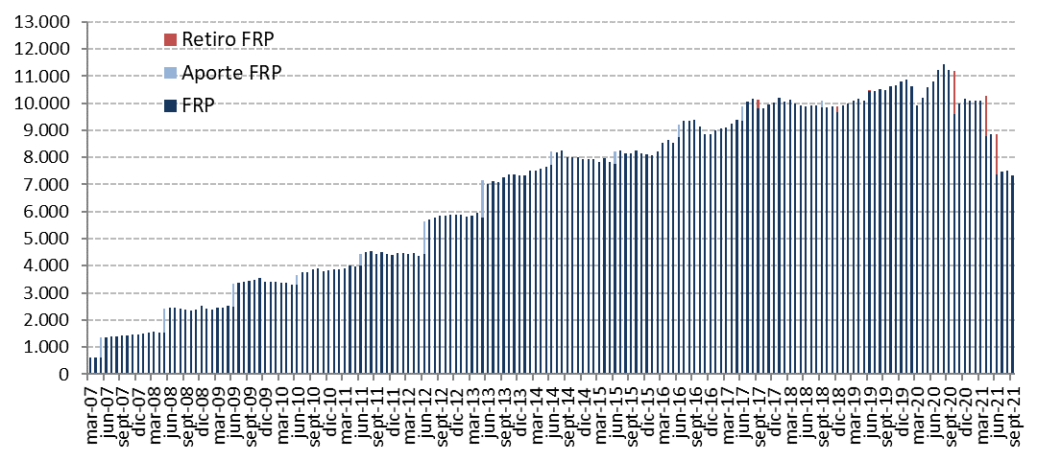
Ajuste Inicial (2006) | Variación del Valor de | 2012 | 2013 | 2014 | 2015 | 2016 | 2017 | 2018 | 2019 | 2020 | 2021 |  |  |  |  | Desde el inicio
 | Mercado (MM US$) |  |  |  |  |  |  |  |  |  | T1 | T2 | Julio | Agosto | Septiembre
 | Valor de Mercado Inicial (1) | 4,405.60 | 5,883.25 | 7,335.11 | 7,943.70 | 8,112.21 | 8,862.07 | 10,010.95 | 9,663.25 | 10,812.08 | 10,156.83 | 10,080.12 | 7,386.48 | 7,478.73 | 7,520.60 | 0.00
604.54 | Aportes | 1,197.37 | 1,376.75 | 498.93 | 463.88 | 462.29 | 505.15 | 541.58 | 563.89 | 0.00 | 0.00 | 0.00 | 0.00 | 0.00 | 0.00 | 9,477.13
 | Retiros | 0.00 | 0.00 | 0.00 | 0.00 | 0.00 | -313.95 | -525.05 | -576.51 | -1,576.48 | 0.00 | -2,959.82 | 0.00 | 0.00 | 0.00 | -5,951.80
 | Interés Devengado | 130.65 | 174.06 | 190.18 | 194.29 | 197.38 | 207.71 | 221.70 | 265.13 | 220.42 | 37.81 | 39.72 | 11.20 | 12.61 | 12.80 | 2,249.84
0.09 | Ganancias (pérdidas) de Capital | 150.87 | -94.60 | -75.90 | -485.19 | 94.45 | 754.81 | -581.19 | 903.79 | 709.27 | -112.92 | 228.05 | 81.41 | 29.51 | -201.63 | 1,606.41
 | Costos de Adm., Custodia y Otros (2) | -1.23 | -4.35 | -4.63 | -4.47 | -4.24 | -4.85 | -4.74 | -7.46 | -8.47 | -1.60 | -1.59 | -0.36 | -0.24 | -0.39 | -50.18
 | Valor de Mercado Final | 5,883.25 | 7,335.11 | 7,943.70 | 8,112.21 | 8,862.07 | 10,010.95 | 9,663.25 | 10,812.08 | 10,156.83 | 10,080.12 | 7,386.48 | 7,478.73 | 7,520.60 | 7,331.39 | 7,331.39
 | (1) La creación del FRP se realizó el 28 de diciembre de 2006, con un aporte inicial de US$604,5 millones. También se aportaron 0,09 millones correspondientes al devengo de intereses producidos el año 2006.
 | (2) Incluye costos asociados a asesorías, ajustes contables y otros.

 | Por Clase de Activo | 2012 | 2013 | 2014 | 2015 | 2016 | 2017 | 2018 | 2019 (1) | 2020 | 2021
 | (MM US$) |  |  |  |  |  |  |  |  |  | T1 | T2 | Julio | Agosto | Septiembre
 | Letras y Bonos Soberanos (2) | - | - | - | - | - | - | - | - | 2,806.13 | 2,806.62 | - | - | - | -
 | Bonos Soberanos y Otros Activos Relacionados | 2,703.67 | 3,431.55 | 3,766.56 | 3,975.33 | 4,099.88 | 4,695.10 | 4,404.18 | 3,653.35 | 2,431.35 | 2,314.30 | 2,469.52 | 2,508.80 | 2,508.22 | 2,458.17
 | Bonos Indexados a Inflación | 1,029.31 | 1,233.25 | 1,356.21 | 1,344.03 | 1,529.29 | 1,729.17 | 1,649.91 | 1,148.62 | 578.55 | 555.48 | 585.79 | 606.54 | 593.00 | 574.90
 | MBS de Agencias de EE.UU. |  |  |  |  |  |  | - | 619.96 | 416.61 | 412.50 | 439.62 | 442.67 | 441.73 | 440.73
 | Bonos Corporativos | 1,198.96 | 1,453.66 | 1,609.61 | 1,628.69 | 1,788.70 | 1,993.53 | 1,918.37 | 1,415.47 | 925.68 | 884.82 | 958.19 | 970.16 | 965.53 | 950.87
 | Bonos de Alto Rendimiento |  |  |  |  |  |  | - | 845.68 | 577.54 | 572.16 | 589.37 | 589.28 | 593.40 | 586.80
 | Acciones | 951.31 | 1,216.65 | 1,211.32 | 1,164.15 | 1,444.20 | 1,593.15 | 1,690.79 | 3,128.99 | 2,420.96 | 2,534.23 | 2,344.01 | 2,361.28 | 2,418.73 | 2,319.93
 | Valor de Mercado | 5,883.25 | 7,335.11 | 7,943.70 | 8,112.21 | 8,862.07 | 10,010.95 | 9,663.25 | 10,812.08 | 10,156.83 | 10,080.12 | 7,386.48 | 7,478.73 | 7,520.60 | 7,331.39
 | (1) El 22 de enero de 2019 se comenzó a invertir en MBS de Agencias de EE.UU. y en Bonos de Alto Rendimiento.
 | (2) Corresponde al Portafolio de Corto Plazo del FRP compuesto de Letras y Bonos del Tesoro de EE.UU., el cual comienza el 1 de octubre de 2020 y concluye el 8 de junio de 2021.

 | Por Tipo de Riesgo (1) | 2012 | 2013 | 2014 | 2015 | 2016 | 2017 | 2018 | 2019 | 2020 | 2021
 | (MM US$) |  |  |  |  |  |  |  |  |  | T1 | T2 | Julio | Agosto | Septiembre
 | Soberano(2) | - | - | - | - | - | - | - | - | 2,806.05 | 2,806.62 | - | - | - | -
 | Soberano y Otros Activos Relacionados(3) | 3,713.54 | 4,654.00 | 5,122.40 | 5,295.10 | 5,624.09 | 6,422.43 | 6,035.00 | 5,613.99 | 3,563.17 | 3,410.38 | 3,657.02 | 3,716.31 | 3,705.22 | 3,632.72
 | Bancario(4) | 37.11 | 25.14 | 13.90 | 39.97 | 22.16 | 24.96 | 37.34 | -19.60 | -12.18 | -16.25 | -41.36 | -33.45 | -39.15 | -36.29
 | Bonos Corporativos | 1,186.74 | 1,444.15 | 1,600.48 | 1,616.86 | 1,777.89 | 1,978.33 | 1,906.92 | 2,101.75 | 1,390.91 | 1,354.50 | 1,440.15 | 1,446.98 | 1,446.55 | 1,426.82
 | Acciones | 945.87 | 1,211.83 | 1,206.92 | 1,160.27 | 1,437.93 | 1,585.22 | 1,683.99 | 3,115.94 | 2,408.87 | 2,524.86 | 2,330.68 | 2,348.90 | 2,407.99 | 2,308.14
 | Valor de Mercado | 5,883.25 | 7,335.11 | 7,943.70 | 8,112.21 | 8,862.07 | 10,010.95 | 9,663.25 | 10,812.08 | 10,156.83 | 10,080.12 | 7,386.48 | 7,478.73 | 7,520.60 | 7,331.39
 | (1) En este cuadro los valores reportados pueden diferir del resto del informe dado que los depósitos a plazo y efectivo asociados a cada clase de activo son informados como riesgo bancario.
 | (2) Incluye efectivo y efectivo equivalente correspondientes al portafolio del corto plazo
 | (3) Incluye MBS de Agencias de EE.UU, forwards y TBAs.
 | (4) A partir de 2012, representa efectivo, efectivo equivalentes, cuentas por pagar y transacciones no liquidadas correspondientes al portafolio de largo palzo.

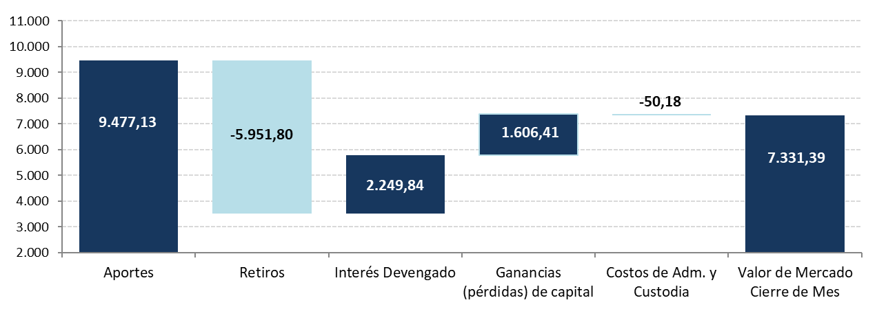
 | Variación en el Valor de Mercado desde el Inicio
 | (MM US$) |  |  |  |  |  |  |  |  |  |  |  |  |  |  |  | Datos Gráfico
 |  |  |  |  |  |  |  |  |  |  |  |  |  |  |  |  | inicial | marginal | Etiqueta de Datos

 |  |  |  |  |  |  |  |  |  |  |  |  |  |  |  |  | 3,867.29 | 0.00 | 3,867.29 | Aportes
 |  |  |  |  |  |  |  |  |  |  |  |  |  |  |  |  | 3,867.29 | 0.00 | 0.00 | Retiros
 |  |  |  |  |  |  |  |  |  |  |  |  |  |  |  |  | 3,867.29 | 347.73 | 347.73 | Interés Devengado
 |  |  |  |  |  |  |  |  |  |  |  |  |  |  |  |  | 4,215.02 | 251.39 | 251.39 | Ganancias (pérdidas) de capital
 |  |  |  |  |  |  |  |  |  |  |  |  |  |  |  |  | 4,464.70 | 1.72 | -1.72 | Costos de Adm. y Custodia
 |  |  |  |  |  |  |  |  |  |  |  |  |  |  |  |  | 4,464.70 |  | 4,464.70 | Valor de Mercado Cierre de Febrero

 | Evolución Histórica del Valor de Mercado
 | (MM US$)

